Leeswijzer
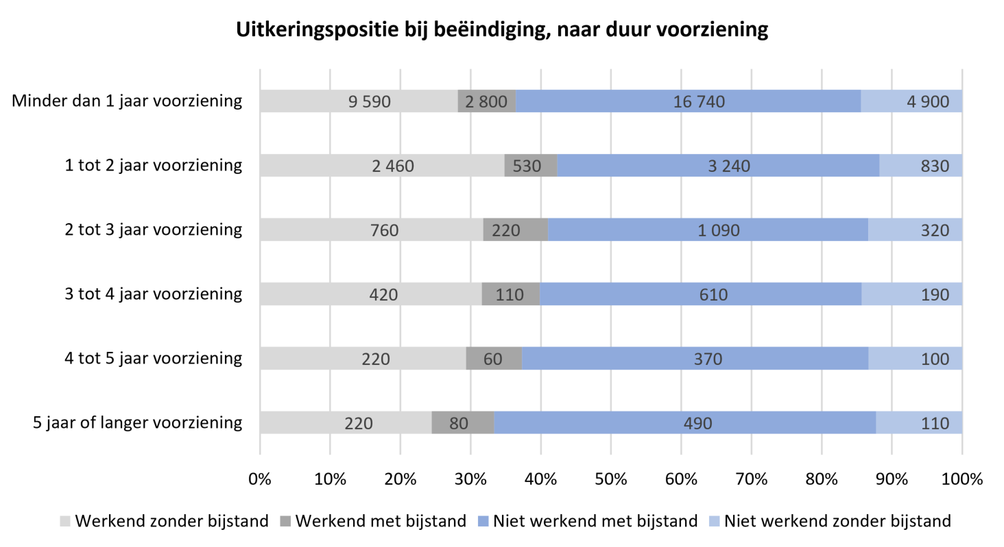
Leeswijzer

In deze leeswijzer wordt kort de inhoud van de tabellen besproken. Daarna wordt meer in detail ingezoomd op één van de tabellen. Er wordt in deze leeswijzer naar relatieve verhoudingen verwezen. Percentages zijn niet terug te vinden in de tabellen (waar enkel aantallen in staan) maar zijn wel te berekenen op basis van de tabellen.

Inhoud tabellenset
Het onderzoek 'SRG-D: Tabellenset koppeling SRG, BUS en Polis geeft informatie over de inzet van re-integratie- en participatievoorzieningen door gemeenten. Het CBS maakt deze tabellenset elk kwartaal. Deze tabellenset met 17 tabellen bevat gegevens over het eerste kwartaal van 2023.

De tabellenset bevat dertien tabellen op voorzieningenniveau: Tabel V.MW1 is een overzichtstabel van het aantal voorzieningen naar verschillende peilmomenten. De gegevens worden tevens uitgesplitst naar duur van de voorziening. Tabel V.SBL geeft een overzicht van het totaal aantal gestarte, beëindigde en lopende voorzieningen per type voorziening en naar uitkeringspositie. De andere V-tabellen gaan dieper in op de startende (V.S), beëindigde (V.B) en lopende (V.L) voorzieningen. Elke V-tabel heeft een eigen uitsplitsing van de gegevens: duur voorziening (V.1 tabellen), geslacht (V.2 tabellen), leeftijd (V.3 tabellen) en herkomst (V.4 tabellen). Zo bevat bijvoorbeeld tabel V.2S gegevens over startende voorzieningen naar uitkeringspositie, geslacht en type voorziening.

Er zijn vier tabellen op persoonsniveau. Twee persoonstabellen bevatten gegevens over personen met bijstand én een voorziening naar geslacht, leeftijd en duur bijstandsuitkering (tabel P.MW3a), en herkomst (tabel P.MW3b). Een persoonstabel bevat gegevens over personen met een voorziening naar uitkeringspositie en woongemeente (tabel P.R2) en naar type voorziening en duur bijstandsuitkering (tabel P.R3). In de tabellen P.MW3a, P.MW3b en P.R2 telt een persoon maar één keer mee, ook als de persoon meerdere voorzieningen heeft. In tabel P.R3 komen personen in het totaal ook maar één keer voor. Bij de aantallen per type voorziening gaat het ook om unieke personen. Een persoon met meerdere verschillende typen voorzieningen wordt bij elk type één keer meegeteld.

Tabel V.MW1
Op 1 januari 2023, aan het begin van de verslagperiode, waren er ongeveer 214 duizend lopende re-integratievoorzieningen (kolom C). Drie maanden later waren dit er 221 duizend (kolom D). In het eerste kwartaal van 2023 zijn ongeveer 54 duizend voorzieningen gestart (kolom E). In tabel V.MW1 (kolom E) en de figuur hieronder is te zien dat de meeste voorzieningen zijn gestart door bijstandsontvangers zonder baan ('Niet werkend met bijstand'). In het eerste kwartaal werden er ongeveer 31 duizend voorzieningen door deze personen gestart. Er worden relatief weinig voorzieningen gestart door personen die werken zonder bijstand. In het eerste kwartaal werden er ongeveer 46 duizend voorzieningen beëindigd (kolom F). Ongeveer de helft hiervan (22 duizend) zijn beëindigd door personen die niet werken en wel een bijstandsuitkering ontvingen.
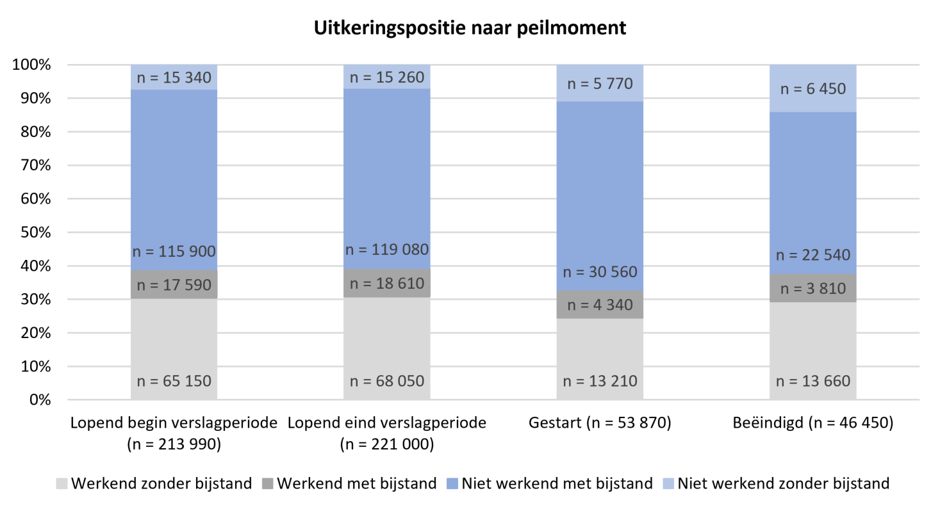
Duur voorziening
Tabel V.MW1 splitst voor elk peilmoment ook uit naar duur van de voorziening. In het figuur hieronder is de uitkeringspositie naar duur van de voorziening weergegeven voor de voorzieningen die in het eerste kwartaal van 2023 zijn beëindigd (kolom F in tabel). Dit is dus de duur gemeten in de maand waarin de voorziening beëindigd werd. Voor alle duren geldt dat de uitkeringspositie ‘Niet werkend met bijstand’ het grootst is. Voor de voorzieningen met een duur vanaf vier jaar (onderste twee staven) neemt deze positie wel een groter aandeel in. Dit betekent dat de langer lopende voorzieningen relatief vaker beëindigd worden door bijstandsontvangers die op dat moment geen baan hebben. Verder is te zien dat de langer lopende voorzieningen ten opzichte van de voorzieningen die maximaal vier jaar lopen, juist relatief minder vaak worden beëindigd door werkenden (grijze categorieën).

